1. Basic Info
Version 1.0
 |  |  | แบบประเมินความเสี่ยงประจำปี สำหรับผู้ประกอบธุรกิจบริการแลกเปลี่ยนข้อมูลเพื่อการพิสูจน์ตัวตนและยืนยันตัวตนทางดิจิทัล

1. ข้อมูลเกี่ยวกับธุรกิจบริการ

 | ชื่อองค์กร |  |  |  |  |  | ปีที่ประเมิน

 | โปรดระบุลักษณะบริการ
 |  |  | บริการแลกเปลี่ยนข้อมูลเพื่อการพิสูจน์และยืนยันตัวตนทางดิจิทัล (Ex.) |  |  | >>เลือก<<

 | ชื่อบริการ

 | ชื่อบุคคลหรือหน่วยงาน สำหรับกรณีทาง สพธอ. ใช้ติดต่อสอบถามข้อมูล
 |  | ชื่อ-สกุล 1: |  | ตำแหน่ง: |  | เบอร์โทรศัพท์: |  | email:

 |  | ชื่อ-สกุล 2: |  | ตำแหน่ง: |  | เบอร์โทรศัพท์: |  | email:

 |  | ชื่อ-สกุล 3: |  | ตำแหน่ง: |  | เบอร์โทรศัพท์: |  | email:

 | การรายงานผลการประเมินระดับความเสี่ยงประจำปี
 | รายงานผลการประเมินความเสี่ยงต่อ ผู้บริหารระดับสูง คณะกรรมการ หรือบุคลากรที่ได้รับมอบหมาย เมื่อวันที่ |  |  |  |  |  | dd/mm/yy |  | วัน/เดือน/ปี (พ.ศ.)
 | ผู้อนุมัติผลการประเมิน (ผู้บริหารระดับสูง คณะกรรมการ หรือบุคลากรที่ได้รับมอบหมาย)
 |  | ชื่อ-สกุล 1: |  | ตำแหน่ง:

 |  | ชื่อ-สกุล 2: |  | ตำแหน่ง:

 |  | ชื่อ-สกุล 3: |  | ตำแหน่ง:

 |  | ชื่อ-สกุล 4: |  | ตำแหน่ง:

 |  | ชื่อ-สกุล 5: |  | ตำแหน่ง:

 |  | ชื่อ-สกุล 6: |  | ตำแหน่ง:

 |  | ชื่อ-สกุล 7: |  | ตำแหน่ง:

 | วันที่ดำเนินการประเมิน |  | dd/mm/yy | ถึงวันที่ | dd/mm/yy
 | ระหว่างวันที่ |  | วัน/เดือน/ปี (พ.ศ.) |  | วัน/เดือน/ปี (พ.ศ.)

คำอธิบายประกอบการประเมิน
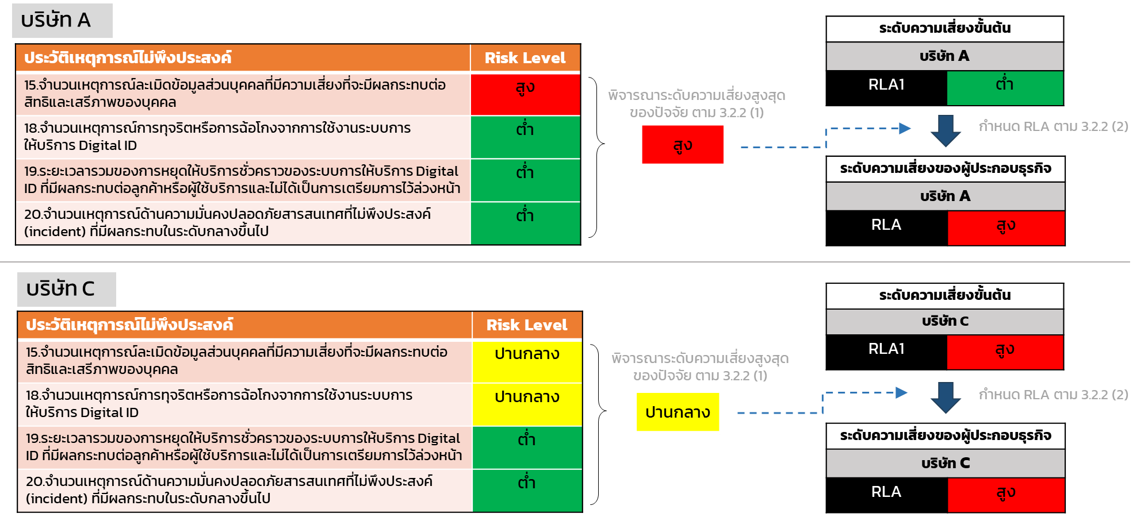
คำอธิบายประกอบการประเมินเพื่อระบุระดับความเสี่ยงของผู้ประกอบธุรกิจบริการ Digital ID (RLA : Risk Level Assessment)
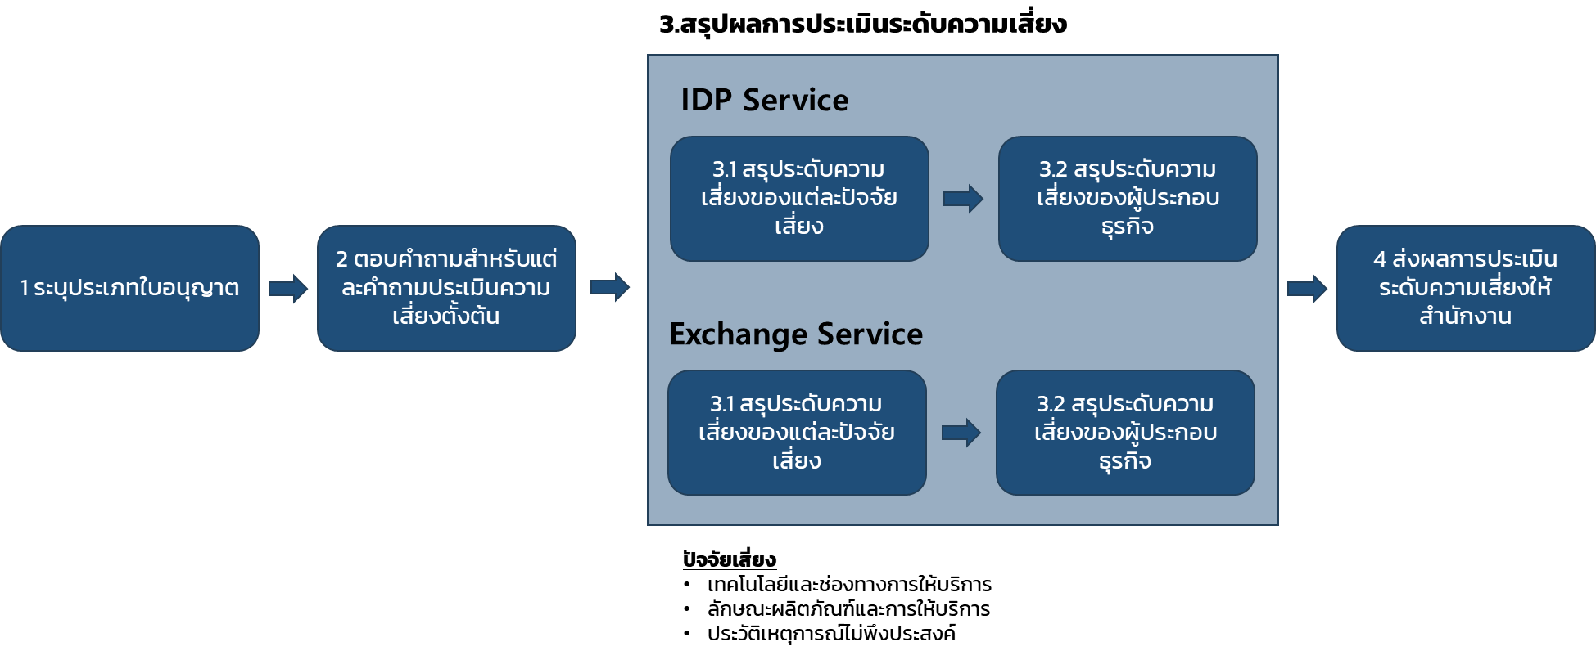 ผู้รับใบอนุญาตต้องประเมินตนเอง โดยอ้างอิงข้อมูลเกี่ยวกับประกอบธุรกิจบริการ Digital ID ในขณะประเมิน หรือในรอบปีปฏิทินก่อนการประเมิน โดยมีขั้นตอนดังนี้ 1. ระบุประเภทใบอนุญาตที่ได้รับ ได้แก่ "Exchange" 2. ตอบคำถามสำหรับประเมินความเสี่ยงตั้งต้น โดยระบุ "ผลการประเมิน" เป็น "ต่ำ" "ปานกลาง" หรือ "สูง" พร้อมทั้งระบุข้อมูลหรือคำชี้แจงประกอบผลการประเมิน เช่น จำนวนหรือปริมาณจริง โดยคำถามสำหรับประเมินความเสี่ยง มีจำนวนรวมทั้งสิ้น 9 ข้อ ภายใต้ปัจจัยเสี่ยง 3 ปัจจัย ดังนี้

 | ปัจจัยเสี่ยง: เทคโนโลยีและช่องทางการให้บริการ | ประเภทคำถาม
 | 5. การใช้งานแผนสำรองฉุกเฉิน (BCP และ DRP) ที่เกี่ยวข้องกับการให้บริการ Digital ID ในรอบปีปฏิทินล่าสุด | ทั่วไป
 | 6. ช่องโหว่ภายในระบบหรือแอปพลิเคชันสำหรับบริการ Digital ID ที่มีความเสี่ยงของช่องโหว่ระดับ High หรือ Critical | ทั่วไป
 | 7. จำนวนการใช้บริการจากผู้รับดำเนินการแทนในการให้บริการ | ทั่วไป
 | 8. จำนวนผู้อาศัยการยืนยันตัวตน (RP) และผู้พิสูจน์และยืนยันตัวตน (IdP) ที่มีการเชื่อมต่อเพื่อให้บริการแลกเปลี่ยนข้อมูลเพื่อการพิสูจน์และยืนยันตัวตนทางดิจิทัล [Ex.] | สำหรับ Exchange

 | ปัจจัยเสี่ยง: ลักษณะผลิตภัณฑ์และการให้บริการ | ประเภทคำถาม
 | 9. จำนวน transaction ต่อปี สำหรับบริการแลกเปลี่ยนข้อมูลเพื่อการพิสูจน์และยืนยันตัวตนทางดิจิทัลทั้งที่ทำรายการสำเร็จและไม่สำเร็จ ในรอบปีปฏิทินล่าสุด [Ex.] | สำหรับ Exchange

 | ปัจจัยเสี่ยง: ประวัติเหตุการณ์ไม่พึงประสงค์ | ประเภทคำถาม
 | 1. จำนวนเหตุการณ์ละเมิดข้อมูลส่วนบุคคลที่มีความเสี่ยงที่จะมีผลกระทบต่อสิทธิและเสรีภาพของบุคคล | ทั่วไป
 | 2. จำนวนเหตุการณ์การทุจริตหรือการฉ้อโกงจากการใช้งานระบบการให้บริการ Digital ID | ทั่วไป
 | 3. ระยะเวลารวมของการหยุดให้บริการชั่วคราวของระบบการให้บริการ Digital ID ที่มีผลกระทบต่อลูกค้าหรือผู้ใช้บริการและไม่ได้เป็น การเตรียมการไว้ล่วงหน้า | ทั่วไป
 | 4. จำนวนเหตุการณ์ด้านความมั่นคงปลอดภัยสารสนเทศที่ไม่พึงประสงค์ (incident) ที่มีผลกระทบในระดับกลางขึ้นไป | ทั่วไป
3. คำตอบของคำถามสำหรับประเมินความเสี่ยง จะถูกนำมาใช้สรุปผลการประเมินระดับความเสี่ยง โดยใช้วิธีการดังนี้ 3.1 การสรุประดับความเสี่ยงของปัจจัยเสี่ยง "เทคโนโลยีและช่องทางการให้บริการ" และ "ลักษณะผลิตภัณฑ์และการให้บริการ" ใช้ค่าที่มีจำนวนมากที่สุด (ฐานนิยม) เป็นผลการประเมิน และพิจารณาเงื่อนไขประกอบการประเมิน ดังนี้ เงื่อนไข ก : กรณีที่ฐานนิยมมี 2 ค่า ให้ใช้ค่าที่สูงกว่าเป็นผลการประเมิน เงื่อนไข ข : กรณีไม่มีฐานนิยม (จำนวนข้อ ต่ำ ปาน กลางสูง เท่ากัน) ให้ใช้ค่าเป็น ปานกลาง เป็นผลการประเมิน เงื่อนไข ค : กรณีผลการประเมินเป็นระดับต่ำ ให้นำจำนวนของข้อที่เป็นระดับปานกลางและสูง มารวมกัน • หากค่าดังกล่าวมากกว่าหรือเท่ากับจำนวนข้อของระดับต่ำ ให้กำหนดระดับความเสี่ยงของปัจจัยเสี่ยงเป็นระดับปานกลาง • หากค่าดังกล่าวน้อยกว่าจำนวนข้อของระดับต่ำ ให้กำหนดระดับความเสี่ยงของปัจจัยเสี่ยงเป็นระดับต่ำ 3.2 การสรุประดับความเสี่ยงของผู้ประกอบธุรกิจ 3.2.1 พิจารณาระดับความเสี่ยงขั้นต้น (RLA1) ของผู้ประกอบธุรกิจโดยอ้างอิงเกณฑ์การพิจารณาระดับความเสี่ยงขั้นต้น (RLA1) ดังตาราง 3.2.2 กำหนดระดับความเสี่ยงของผู้ประกอบธุรกิจ (RLA) โดยพิจารณาร่วมกับประวัติเหตุการณ์ไม่พึงประสงค์ (1) พิจารณาระดับความเสี่ยงที่สูงที่สุดจากคำถามประเมินความเสี่ยงทั้งหมด ภายใต้ปัจจัยเสี่ยง "ประวัติเหตุการณ์ไม่พึงประสงค์" (2) กำหนดระดับความเสี่ยงผู้ประกอบธุรกิจ (RLA) โดยพิจารณาเงื่อนไข ดังนี้ • หากความเสี่ยงตาม (1) มีระดับสูงกว่าระดับความเสี่ยงขั้นต้น (RLA1) : ให้กำหนดระดับความเสี่ยงผู้ประกอบธุรกิจ (RLA) = ความเสี่ยงตาม (1) • หากความเสี่ยงตาม (1) มีระดับต่ำกว่าหรือเท่ากับระดับความเสี่ยงขั้นต้น (RLA1) : ให้กำหนดระดับความเสี่ยงผู้ประกอบธุรกิจ (RLA) = RLA1 ตัวอย่างการประเมินตาม 3.1 และ 3.2.1 ตัวอย่างการประเมินตาม 3.2.2

